Hoja1
2024-02-22

LA PAZ 28 - HAEDO 4460-2005
BUENOS AIRES luquearti@gmail.com
____________________________________________________________________________________
"MANGUERA para LAVARROPAS”
“para CARGA y DESCARGA"
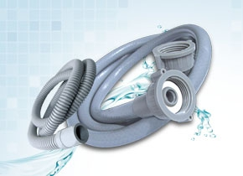

Para CARGA
COD. | MEDIDA |  | PRECIO c/u
MALA-101 | 1,20 m. | Gris | 693.00
MALA-102 | 1,50 m. | Gris | 785.00
MALA-103 | 1,80 m. | Gris | 954.00
MALA-104 | 2,00 m. | Gris | 1066.00
MALA-105 | 2,50 m. | Gris | 1196.00

Precio x C/U
Envase: x 10 unidades
Para DESCARGA
COD. | MEDIDA |  | PRECIO c/u
MALA-112 | 1,80 M. | Gris | 577.00
MALA-113 | 2,50 M. | Gris | 725.10

Precio x C/U
Envase: x 10 unidades

N

